인쇄비
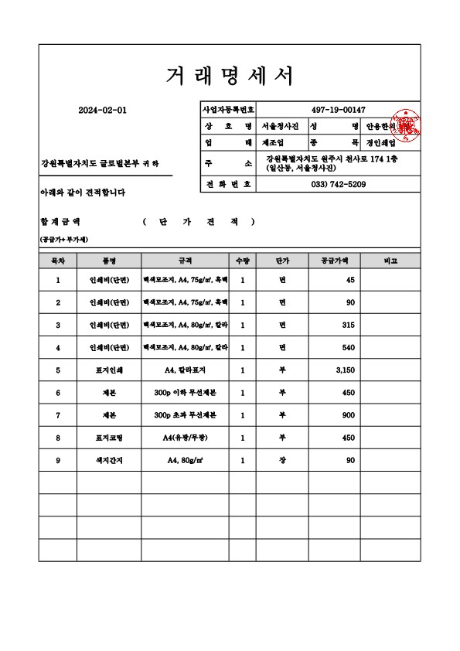
 | 인 쇄 비 단 가 조 사 표

 | 단가조사표(인쇄비-50부 이하) |  |  |  |  |  |  | (단위 : 원)
 | 구 분 | 규 격 | 단 위 | 시중조사가격 |  |  |  | 비 고
 |  |  |  | A업체 |  | B업체 |  |  |  |  |  |  | 1
 | 인쇄비(단면) | 백색모조지, A4, 75g/㎡, 흑백 | 면 | 45 |  | - |  |  |  |  |  |  | 45
 | 인쇄비(양면) | 백색모조지, A4, 75g/㎡, 흑백 | 면 | 90 |  | - |  |  |  |  |  |  | 90
 | 인쇄비(단면) | 백색모조지, A4, 80g/㎡, 칼라 | 면 | 315 |  | - |  |  |  |  |  |  | 315
 | 인쇄비(양면) | 백색모조지, A4, 80g/㎡, 칼라 | 면 | 540 |  | - |  |  |  |  |  |  | 540
 | 표지인쇄 | A4, 칼라표지 | 부 | 3,150 |  | - |  |  |  |  |  |  | 3,150
 | 제본 | 200p 이하 무선제본 | 부 | 450 |  | - |  |  |  |  |  |  | 450
 | 제본 | 200p 초과 무선제본 | 부 | 900 |  | - |  |  |  |  |  |  | 900
 | 표지코팅 | A4(유광/무광) | 부 | 450 |  | - |  |  |  |  |  |  | 450
 | 색지간지 | A4, 80g/㎡ | 장 | 90 |  | - |  |  |  |  |  |  | 90

 | 주) 상기금액은 부가가치세가 제외된 금액임

 | 인쇄비 산출내역서

 | 성과품제작비 산출내역서 |  |  |  |  |  |  |  | (단위 : 원) |  | 부수
 | 구 분 | 규 격 |  | 단 위 | 수 량 |  |  | 단 가 | 금 액 |  | 10
 |  |  |  |  | 부수 | 면수 | 소계

 | 표지인쇄 | A4, 칼라표지 |  | 부 | 10 | 1 | 10 | 3,150 | 31,500
 | 표지코딩 | A4(유광/무광) |  | 부 | 10 | 1 | 10 | 450 | 4,500 |  |  | 1
 | 제 본 비 | 200p 초과 무선제본 |  | 부 | 10 | - | 10 | 900 | 9,000 |  |  | 300
 | 본문인쇄 (흑백) | 백색모조지, A4, 75g/㎡, 흑백, 양면 |  | 면 | 10 | 35 | 350 | 90 | 31,500 |  |  | 210 | 90
 | 본문인쇄 (칼라) | 백색모조지, A4, 80g/㎡, 칼라, 양면 |  | 면 | 10 | 15 | 150 | 540 | 81,000
 | 색지간지 | A4, 80g/㎡ |  | 장 | 10 | 30 | 300 | 90 | 27,000
 | D V D | 4.7GB 16X |  | 장 | 5 | - | 5 | 210 | 1,050
 | 계 |  |  |  |  |  |  |  | 185,550
 | 주) 인쇄비용은 인쇄전문업체의 시중조사가격을 비교하여 1부당 단가가 낮은 금액으로 산정함

인 쇄 비 단 가 조 사 표

 |  |  |  |  |  |  |  |  |  | (단위 : 원)
구 분 | 규 격 | 단위 | 물가자료 |  | 물가정보 |  | 시중조사가격 |  | 적용단가 | 비 고
 |  |  | 금액 | page | 금액 | page | A업체 | B업체
D V D | 4.7GB 16X | 장 | 210 | 76(하) | 350 | 880(Ⅰ) |  |  | 210

성과품제작비 산출내역서(전산자료) |  |  |  |  | (단위 : 원)
구 분 | 규 격 | 단 위 | 수 량 | 단 가 | 금 액
D V D | 4.7GB 16X | 장 | 5 | 210 | 1,050
계 |  |  |  |  | 1,050

차량운행비
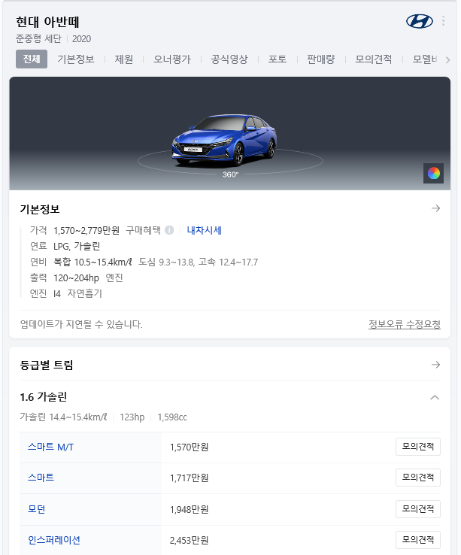
기계경비적용기준

 | 환 율 (/￦) |  |  |  | 기본재료비

 | 화 폐 | 환 율 | 비 고 |  | No | 품 명 | 규 격 |  | 단위 | 단 가
 | 달러($) | 1,289 | 2024.01.03. |  | 1 | 경 유 |  |  | L | 1,273
 |  |  |  |  | 2 | 휘 발 유 |  |  | L | 1,319
 |  |  |  |  |  | 2024-01-03 |  |  |  | (공급가액)

 | 노임계수 |  |  |  | 계산결과값 자리수

 | No | 노임계수 | 계산값
 | 1 | 1/8*16/12*25/20 | 0.208
 | 2 | 1/8*16/12*25/20*24/15 | 0.333 |  | 경 비 소수 1 미만 절하
 | 3 | 1/8*16/12*25/20*12/10 | 0.250
 | 4 | 1/8*16/12*25/20*14/12 | 0.243 |  | 재료비 소수 1 미만 절하
 | 5 | 1/8*16/12*25/20*24/5 | 1.000
 |  |  |  |  | 노무비 소수 1 미만 절하

 | 차량운행비 산출근거

 | 명 칭 | 규 격 | 산 출 근 거 |  |  |  |  |  | 재료비 | 노무비 | 경 비 | 합 계 | 비 고
 | 1. 차량운행비 | 자동차 1,600cc기준(아반떼 2020 가솔린) |  |  |  |  |  |  | 14,509 | - | 24,108 | 38,617
 | 손 료 |  | 19,480,000 | ￦× | 1,547 | × 10(-7) × | 8 | H |  |  | 24,108
 | 주연료 | 무연 | 10 | 10L/일 × | 1,319 |  |  |  | 13,190
 | 잡 품 | 주연료의 | 10 | 10% × | 13,190 |  |  |  | 1,319

 | 차량운행비

 | No | 품 명 | 규 격 | 단위 | 재료비 | 노무비 |  | 경 비 |  | 합 계 | 비 고
 | 1 | 차량운행비 | 1,600cc | hr | 14,509 | - |  | 24,108 |  | 38,617 | 1일/8hr

노임단가
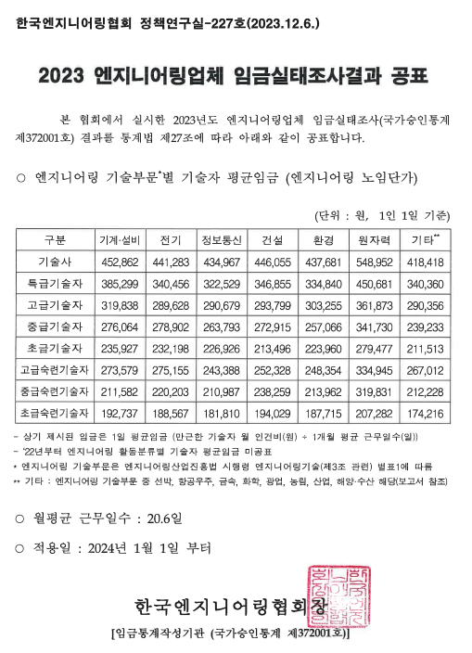
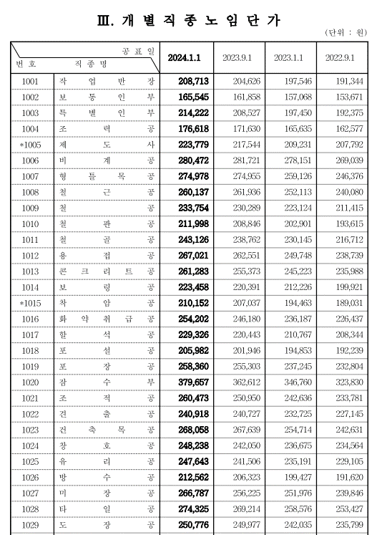
2024년 상반기 노임단가

직 종 | 단 가 | 비 고 | 직 종 | 단 가 | 비 고
2024년 한국엔지니어링협회 기준
특급기술자 | 346,855 |  | 고급기술자 | 293,799
중급기술자 | 272,915 |  | 초급기술자 | 213,496
 |  |  | 초급숙련기술자 | 194,029
 |  |  | 중급숙련기술자 | 238,259
 |  |  | 고급숙련기술자 | 252,328
2024년 대한건설협회 하반기 기준
잠수부 | 379,657
보통인부 | 165,545
특별인부 | 214,222

2024년 조달청 기준(1월 3일)
휘발유 | 1,319
경유 | 1,273

